Willkommen

Vielen Dank für Ihr Interesse an unserer EÜR-Vorlage!

Unser Tipp:
Ihre EÜR erstellen Sie kinderleicht mit einer Buchhaltungssoftware. Unsere GoBD-konforme Software können Sie 3 Monate kostenfrei testen. > Mehr erfahren

Startseite
Vorlage EÜR

Navigation: So arbeiten Sie mit unserer Vorlage
Dashboard Einnahmen - Ausgaben Gewinn - Liquidität
Einnahmen erfassen
Hier erfassen Sie Ihre Betriebseinnahmen

Ausgaben erfassen
Hier erfassen Sie Ihre Betriebsausgaben.

Das Dashboard berechnet automatisch den Unternehmensgewinn und den finanziellen Überschuss am Ende des Geschäftsjahres.
Investitionen erfassen
Hier erfassen Sie Ihre Investitionen.

Finanzierungen erfassen
Alle Privateinlagen, Privatdarlehen, Bankfinanzierungen sowie Tilgungen und Entnahmen erfassen Sie hier.

Zahlungen USt-VA erfassen
Alle Umsatzsteuerzahlungen an das Finanzamt erfassen Sie hier.

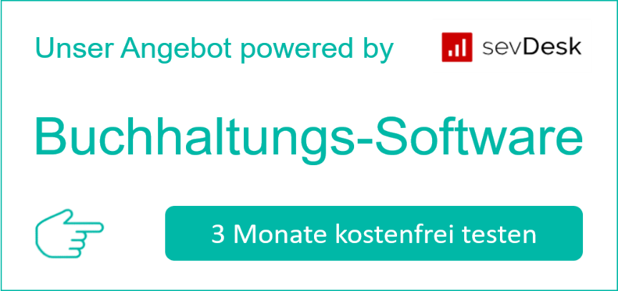

Leitfaden EÜR
Ausfüllen Anlage - EÜR
Leitfaden USt-VA

Haftungsausschluss: Es wird keine Haftung für die Funktionalität, Aktualität oder Vollständigkeit der Für-Gründer.de EÜR-Vorlage übernommen. Wenn Sie diese EÜR-Vorlage verwenden, geschieht das auf Ihre Verantwortung. Tabelle, Hinweise zur Bedienung sowie die Leitfäden und Beiträge zum Thema "EÜR - Anlage EÜR" stellen keine Steuerberatung dar. Bitte suchen Sie bei Unklarheiten einen Steuerberater auf.

Einnahmen
Erfassung der Einnahmen

Erfassen Sie hier alle Einnahmen aus dem operativen Geschäft. Also nur solche Dinge, die etwas mit Ihrem Geschäft zu tun haben. Das sind im Prinzip alle Kundenrechnungen, die Ihr Kunde bezahlt hat. Rückzahlungen an Kunden geben Sie mit einem Minus-Betrag ein.
Startseite
Beleg Nr. | Datum | Rechnungs-Nr. | Beleg - Geschäftsvorgang | Betrag brutto | UST | Betrag Netto
1 | 2018-01-15 | R-12342 | Dienstleistung | 4,760.00 € | 19% | 4,000.00 €
2 | 2018-02-15 | R-12343 | Dienstleistung | 4,760.00 € | 19% | 4,000.00 €
3 | 2018-03-17 | R-12344 | Dienstleistung | 4,760.00 € | 19% | 4,000.00 €
4 | 2018-04-16 | R-12345 | Dienstleistung | 4,760.00 € | 19% | 4,000.00 €
5 | 2018-05-16 | R-12346 | Dienstleistung | 4,760.00 € | 19% | 4,000.00 €
6 | 2018-06-15 | R-12347 | Dienstleistung | 4,760.00 € | 19% | 4,000.00 €
7 | 2018-07-15 | R-12348 | Dienstleistung | 4,760.00 € | 19% | 4,000.00 €
8 | 2018-08-14 | R-12349 | Dienstleistung | 4,760.00 € | 19% | 4,000.00 €
9 | 2018-09-13 | R-12350 | Dienstleistung | 4,760.00 € | 19% | 4,000.00 €
10 | 2018-10-13 | R-12351 | Dienstleistung | 4,760.00 € | 19% | 4,000.00 €
11 | 2018-11-12 | R-12352 | Dienstleistung | 4,760.00 € | 19% | 4,000.00 €
12 | 2018-12-12 | R-12353 | Dienstleistung | 4,760.00 € | 19% | 4,000.00 €

Ausgaben
Erfassung der Ausgaben

Erfassen Sie hier alle Einnahmen aus dem operativen Geschäft. Also nur solche Dinge, die etwas mit Ihrem Geschäft zu tun haben. Siehe nebenstehende Liste
Startseite
Beleg Nr. | Datum | 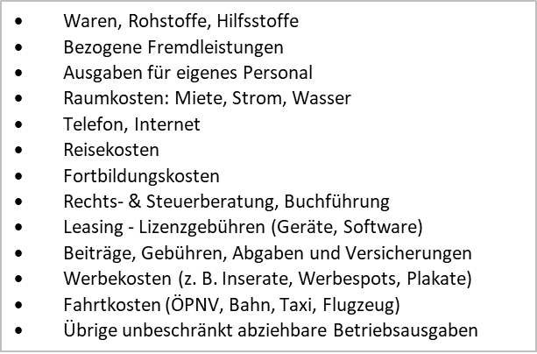 Beleg - Geschäftsvorgang | Betrag brutto | UST | Betrag Netto
1 | 2018-01-15 | Miete Coworking Space | 357.00 € | 19% | 300.00 €
2 | 2018-02-15 | Miete Coworking Space | 357.00 € | 19% | 300.00 €
3 | 2018-03-17 | Miete Coworking Space | 357.00 € | 19% | 300.00 €
4 | 2018-04-16 | Miete Coworking Space | 357.00 € | 19% | 300.00 €
5 | 2018-05-16 | Miete Coworking Space | 357.00 € | 19% | 300.00 €
6 | 2018-06-15 | Miete Coworking Space | 357.00 € | 19% | 300.00 €
7 | 2018-07-15 | Miete Coworking Space | 357.00 € | 19% | 300.00 €
8 | 2018-08-14 | Miete Coworking Space | 357.00 € | 19% | 300.00 €
9 | 2018-09-13 | Miete Coworking Space | 357.00 € | 19% | 300.00 €
10 | 2018-10-13 | Miete Coworking Space | 357.00 € | 19% | 300.00 €
11 | 2018-11-12 | Miete Coworking Space | 357.00 € | 19% | 300.00 €
12 | 2018-12-12 | Miete Coworking Space | 357.00 € | 19% | 300.00 €
13 | 2018-01-16 | Photoshop Lizenz | 20.00 € | 19% | 16.81 €
14 | 2018-02-16 | Photoshop Lizenz | 20.00 € | 19% | 16.81 €
15 | 2018-03-18 | Photoshop Lizenz | 20.00 € | 19% | 16.81 €
16 | 2018-04-17 | Photoshop Lizenz | 20.00 € | 19% | 16.81 €
17 | 2018-05-17 | Photoshop Lizenz | 20.00 € | 19% | 16.81 €
18 | 2018-06-16 | Photoshop Lizenz | 20.00 € | 19% | 16.81 €
19 | 2018-07-16 | Photoshop Lizenz | 20.00 € | 19% | 16.81 €
20 | 2018-08-15 | Photoshop Lizenz | 20.00 € | 19% | 16.81 €
21 | 2018-09-14 | Photoshop Lizenz | 20.00 € | 19% | 16.81 €
22 | 2018-10-14 | Photoshop Lizenz | 20.00 € | 19% | 16.81 €
23 | 2018-11-13 | Photoshop Lizenz | 20.00 € | 19% | 16.81 €
24 | 2018-12-13 | Photoshop Lizenz | 20.00 € | 19% | 16.81 €
25 | 2018-01-18 | Fachzeitschrift | 5.95 € | 7% | 5.56 €
26 | 2018-02-18 | Fachzeitschrift | 5.95 € | 7% | 5.56 €
27 | 2018-03-20 | Fachzeitschrift | 5.95 € | 7% | 5.56 €
28 | 2018-04-19 | Fachzeitschrift | 5.95 € | 7% | 5.56 €
29 | 2018-05-19 | Fachzeitschrift | 5.95 € | 7% | 5.56 €
30 | 2018-06-18 | Fachzeitschrift | 5.95 € | 7% | 5.56 €
31 | 2018-07-18 | Fachzeitschrift | 5.95 € | 7% | 5.56 €
32 | 2018-08-17 | Fachzeitschrift | 5.95 € | 7% | 5.56 €
33 | 2018-09-16 | Fachzeitschrift | 5.95 € | 7% | 5.56 €
34 | 2018-10-16 | Fachzeitschrift | 5.95 € | 7% | 5.56 €
35 | 2018-11-15 | Fachzeitschrift | 5.95 € | 7% | 5.56 €
36 | 2018-12-15 | Fachzeitschrift | 5.95 € | 7% | 5.56 €
37 | 2018-01-19 | Porto | 12.00 € | 0% | 12.00 €
38 | 2018-02-19 | Porto | 12.00 € | 0% | 12.00 €
39 | 2018-03-21 | Porto | 12.00 € | 0% | 12.00 €
40 | 2018-04-20 | Porto | 12.00 € | 0% | 12.00 €
41 | 2018-05-20 | Porto | 12.00 € | 0% | 12.00 €
42 | 2018-06-19 | Porto | 12.00 € | 0% | 12.00 €
43 | 2018-07-19 | Porto | 12.00 € | 0% | 12.00 €
44 | 2018-08-18 | Porto | 12.00 € | 0% | 12.00 €
45 | 2018-09-17 | Porto | 12.00 € | 0% | 12.00 €
46 | 2018-10-17 | Porto | 12.00 € | 0% | 12.00 €
47 | 2018-11-16 | Porto | 12.00 € | 0% | 12.00 €
48 | 2018-12-16 | Porto | 12.00 € | 0% | 12.00 €
49 | 2018-01-23 | Steuerberaterkosten USTVA | 99.00 € | 19% | 83.19 €
50 | 2018-02-23 | Steuerberaterkosten USTVA | 99.00 € | 19% | 83.19 €
51 | 2018-02-25 | Steuerberater - Jahresabschluss | 459.00 € | 19% | 385.71 €
52 | 2018-03-25 | Steuerberaterkosten USTVA | 99.00 € | 19% | 83.19 €
53 | 2018-04-24 | Steuerberaterkosten USTVA | 99.00 € | 19% | 83.19 €
54 | 2018-05-24 | Steuerberaterkosten USTVA | 99.00 € | 19% | 83.19 €
55 | 2018-06-23 | Steuerberaterkosten USTVA | 99.00 € | 19% | 83.19 €
56 | 2018-07-23 | Steuerberaterkosten USTVA | 99.00 € | 19% | 83.19 €
57 | 2018-08-22 | Steuerberaterkosten USTVA | 99.00 € | 19% | 83.19 €
58 | 2018-09-21 | Steuerberaterkosten USTVA | 99.00 € | 19% | 83.19 €
59 | 2018-10-21 | Steuerberaterkosten USTVA | 99.00 € | 19% | 83.19 €
60 | 2018-11-20 | Steuerberaterkosten USTVA | 99.00 € | 19% | 83.19 €
61 | 2018-12-20 | Steuerberaterkosten USTVA | 99.00 € | 19% | 83.19 €

Investition
Link: amtliche Afa-Tabelle
Startseite
Investitionen
Hier erfassen Sie alle Investitionen und legen die Art der Abschreibung fest sowie die Abschreibungsdauer. Wir haben für Sie hier eine Tabelle vorbereitet, mit der Sie Ihre Investitionen klassifizieren. Außerdem finden Sie einen Link zur amtlichen Abschreibungstabelle des Bundesministeriums für Finanzen.
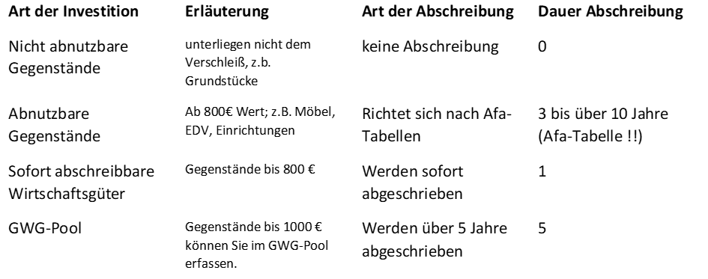
Datum Anschaffung/Herstellung | Bezeichnung Anlagengut | Betrag brutto | UST | Betrag Netto | Abschreibung | Abschreibungsdauer / Nutzungsdauer | Abschreibungsbetrag
2018-01-15 | PC MAC | 4,000.00 € | 19% | 3,361.34 € | abnutzbar | 3 | 1,120.45 €
2018-02-15 | CAD-Software | 1,428.00 € | 19% | 1,200.00 € | abnutzbar | 3 | 400.00 €
2018-03-15 | Drucker | 300.00 € | 19% | 252.10 € | Sofortabschreibung GWG 800 | 1 | 252.10 €

Finanzierung
Startseite
Finanzierung
Hier erfassen Sie sämtliche Finanzierungen: das sind eigene Bareinlagen, Einlagen von Gesellschaftern, Privatdarlehen, Bankdarlehen, Fördermittel. Ebenso erfassen Sie Tilgungen von Darlehen, Rückzahlungen/Auszahlungen an Gesellschafter. Außerdem erfassen Sie hier Ihre Entnahmen bzw. Ihre Tätigkeitsvergütungen.
Wenn Sie Tilgungen erfassen, Gesellschafter auszahlen oder eine Entnahme tätigen, so erfassen Sie den Tilgungsbetrag als Minus-Betrag. Eine Einlage, ein Darlehen erfassen Sie selbstverständlich als Plus-Betrag.
Datum | Einlage - Darlehen - Tilgung - Gesellschafterauszahlung - Entnahme | Betrag
2018-01-15 | Bareinlage | 4,000.00 €
2018-02-15 | Privatdarlehen Papa | 5,000.00 €
2018-03-15 | Rückzahlung Papa | -500.00 €
2019-06-15 | Rückzahlung Papa | -500.00 €
2018-09-15 | Rückzahlung Papa | -500.00 €
2018-12-15 | Rückzahlung Papa | -500.00 €
2018-01-28 | Tätigkeitsvergütung | -2,300.00 €
2018-02-28 | Tätigkeitsvergütung | -2,300.00 €
2018-03-28 | Tätigkeitsvergütung | -2,300.00 €
2018-04-28 | Tätigkeitsvergütung | -2,300.00 €
2018-05-28 | Tätigkeitsvergütung | -2,300.00 €
2018-06-28 | Tätigkeitsvergütung | -2,300.00 €
2018-07-28 | Tätigkeitsvergütung | -2,300.00 €
2018-08-28 | Tätigkeitsvergütung | -2,300.00 €
2018-09-28 | Tätigkeitsvergütung | -2,300.00 €
2018-10-28 | Tätigkeitsvergütung | -2,300.00 €
2018-11-28 | Tätigkeitsvergütung | -2,300.00 €
2018-12-28 | Tätigkeitsvergütung | -2,300.00 €

Umsatzsteuer - USt-Va
Startseite
Umsatzsteuer - UStVA
Hier erfassen Sie alle Umsatzsteuerzahlungen an das Finanzamt. Sowohl die Umsatzsteuervorauszahlungen, Sondervorauszahlungen als auch die Umsatzsteuerzahlungen aus der Umsatzsteuerjahreserklärung.

Datum | Umsatzsteuerzahlung | Betrag
2018-01-10 | Sondervorausz. 2018 +Ust.Va 11/17 | 583.33 €
2018-02-10 | UStVa 12/17 | 595.33 €
2018-03-10 | UStVa 1/18 | 601.29 €
2018-04-10 | UStVa 2/18 | 589.26 €
2018-04-20 | Umsatzsteuer 2017 | 590.01 €
2018-05-10 | UStVa 3/18 | 580.99 €
2018-06-10 | UStVa 4/18 | 590.20 €
2018-07-10 | UStVa 5/18 | 601.72 €
2018-08-10 | UStVa 6/18 | 588.01 €
2018-09-10 | UStVa 7/18 | 566.47 €
2018-10-10 | UStVa 8/18 | 593.15 €
2018-11-10 | UStVa 9/18 | 601.43 €
2018-12-10 | UStVa 10/18 | 550.12 €

Dashboard Einnahme-Ausgaben
Startseite
 | GEWINN - RECHNUNG
 | Betriebseinnahmen
 | Einnahmen Netto | 48,000.00 €
 | Vereinnahmte Umsatzsteuer | 9,120.00 €
 | = Summe Betriebseinnahmen | 57,120.00 € | Werte aus Tabelle Einnahmen
 | Betriebsausgaben
 | Ausgaben netto | 5,396.44 € | Werte aus Tabelle Ausgaben
 | enthaltene Vorsteuer | 1,904.51 € | Werte aus Tabellen Ausgaben und Investition
 | bezahlte USt-VA und Umsatzsteuer | 7,631.31 € | Werte aus Tabelle Umsatzsteuer - USt-VA
 | Abschreibungen | 1,772.55 € | Werte aus Tabelle Investition
 | = Summe Betriebsausgaben | 16,704.82 €
 | = Gewinn / Verlust | 40,415.18 € | Differenz Summe Betriebseinnahmen - Summe Betriebsausgaben
 | CASH-FLOW - RECHNUNG
 | Abschreibungen | 1,772.55 € | Werte aus Tabelle Investition
 | Summe Investition | -4,813.45 € | Werte aus Tabelle Investition
 | Summe Finanzierung - Entnahme | -20,600.00 € | Werte aus Tabelle Finanzierung
 | = Cash-Flow Invest. Finanzierung - Entnahme | -23,640.90 € | = Abschreibungen + Einlagen + Darlehen - Invest. - Tilgungen - Entnahmen
 | Überschuss / Defizit | 16,774.29 € | = Gewinn - Cashflow Invest. Finanzierung u. Entnahme; Dieser Betrag ist Ihr Spielraum für weitere Investitionen und Ihre Reserve für fällige Steuern

Dieses Dashboard ermittelt Gewinn und den finanziellen Überschuss am Ende des Geschäftsjahres
 | * Gewinn = Betriebseinnahmen - Betriebsausgaben - Abschreibungen
 | * Die Cashflow-Berechnung berücksichtigt eigene Einlagen, Einlagen von Gesellschaftern, private Darlehen sowie Darlehenstilgungen
 | * Die Cashflow-Berechnung berücksichtigt außerdem Ihre Tätigkeitsvergütungen, die Sie regelmäßig erhalten, um Ihren Lebensunterhalt zu bestreiten.
 | * Überschuss / Defizit ist das, was an Liquidität am Ende des Geschäftsjahres übrigbleibt. Er entspricht der Summe aller Salden Ihrer Geschäftskonten.

